Задание5
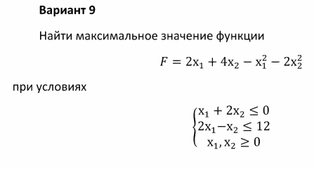
Парамерты | Значения | Ограничения
X | 0 | 0 | <= | 0
Y | 0 | 0 | <= | 12
F | 0

Задание6
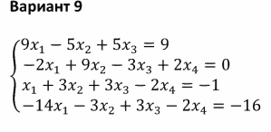
Парамерты | Значения | Ограничения
X1 | -2.4902212262E+14 | 9 | = | 9
X2 | -4.1503687103E+12 | 6.25 | = | 12
X3 | 4.4408945201E+14 | 7 | = | 7
X4 | 1.0790958647E+14 | -4 | = | -4
F | 2.9882654715E+14

